Matriz de riesgos
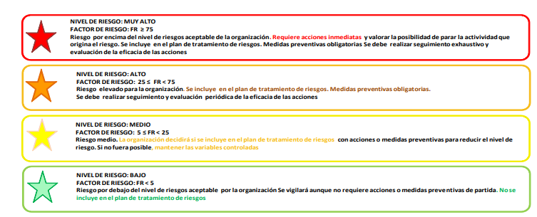
ID | Proceso | Descripción breve del riesgo | Descripción detallada del riesgo | FODA | Causas | Efectos | Impacto (I) | Probabilidad (P) | Detectabilidad (D) | Factor de riesgo= (I*P*D) | Nivel de riesgo | Acción para aboradar el riesgo | Disparador | Acción mitigadora | Observaciones
 |  |  |  |  |  |  |  |  |  | 0 |  |  |  |  |  | Muy Alto
 |  |  |  |  |  |  |  |  |  | 0 |  |  |  |  |  | Alto
 |  |  |  |  |  |  |  |  |  | 0 |  |  |  |  |  | Medio
 |  |  |  |  |  |  |  |  |  | 0 |  |  |  |  |  | Bajo
 |  |  |  |  |  |  |  |  |  | 0
 |  |  |  |  |  |  |  |  |  | 0
 |  |  |  |  |  |  |  |  |  | 0
 |  |  |  |  |  |  |  |  |  | 0
 |  |  |  |  |  |  |  |  |  | 0
 |  |  |  |  |  |  |  |  |  | 0
 |  |  |  |  |  |  |  |  |  | 0
 |  |  |  |  |  |  |  |  |  | 0

Matriz de oportunidades
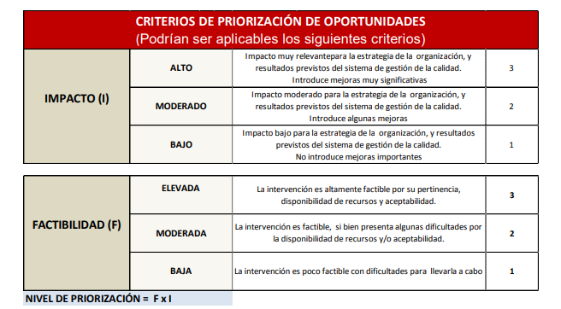
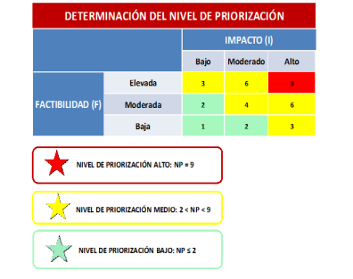
ID | Proceso | Descripción breve de la oportunidad | Descripción detallada de la oportunidad | FODA | Efectos | Factibilidad (F) | Impacto (I) | Nivel de priorización (NP=F*I) | Acción potenciadora | Observaciones
 |  |  |  |  |  |  |  | 0
 |  |  |  |  |  |  |  | 0
 |  |  |  |  |  |  |  | 0
 |  |  |  |  |  |  |  | 0
 |  |  |  |  |  |  |  | 0
 |  |  |  |  |  |  |  | 0
 |  |  |  |  |  |  |  | 0
 |  |  |  |  |  |  |  | 0
 |  |  |  |  |  |  |  | 0
 |  |  |  |  |  |  |  | 0
 |  |  |  |  |  |  |  | 0
 |  |  |  |  |  |  |  | 0

